GPSで出発地を決める
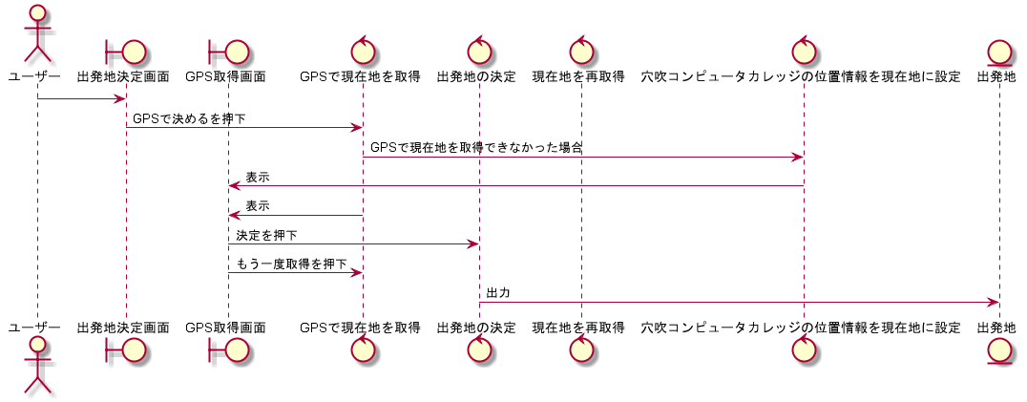
システム名称 | シーケンス図(ユーザー) | 作成日
とらべる | GPSで出発地を決める | 2020-01-14

駅名で出発地を決める
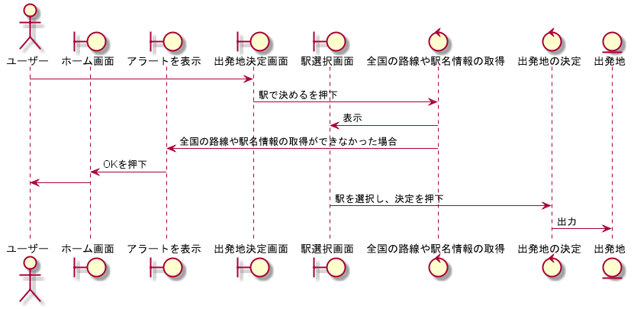
システム名称 | シーケンス図(ユーザー) | 作成日
とらべる | 駅名で出発地を決める | 2020-01-14

住所で出発地を決める
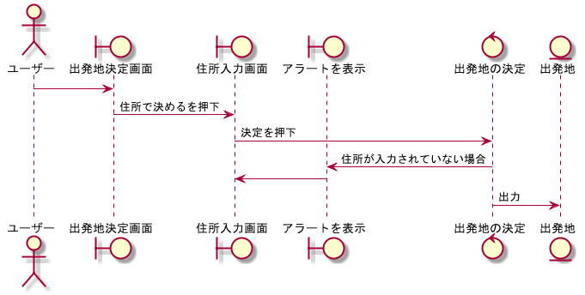
システム名称 | シーケンス図(ユーザー) | 作成日
とらべる | 住所で出発地を決める | 2020-01-14

目的リストから目的を決める
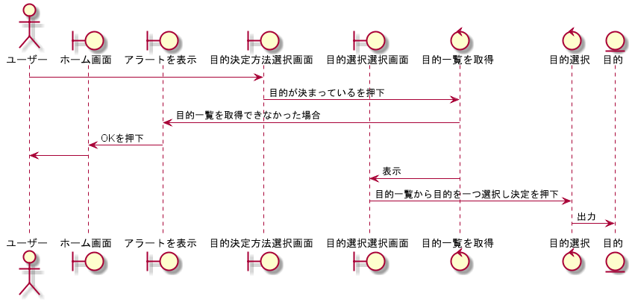
システム名称 | シーケンス図(ユーザー) | 作成日
とらべる | 目的リストから目的を決める | 2020-01-14

旅行診断ツールで目的を決める
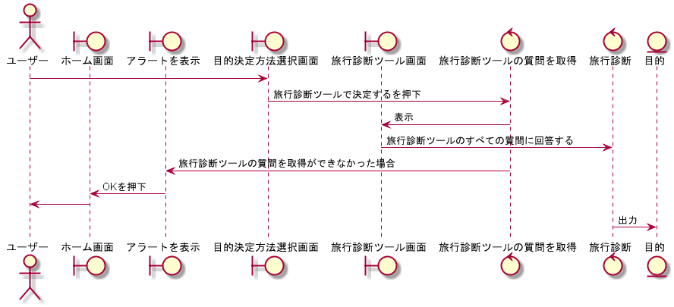
システム名称 | シーケンス図(ユーザー) | 作成日
とらべる | 旅行診断ツールで目的を決める | 2020-01-14

旅行プランを表示する
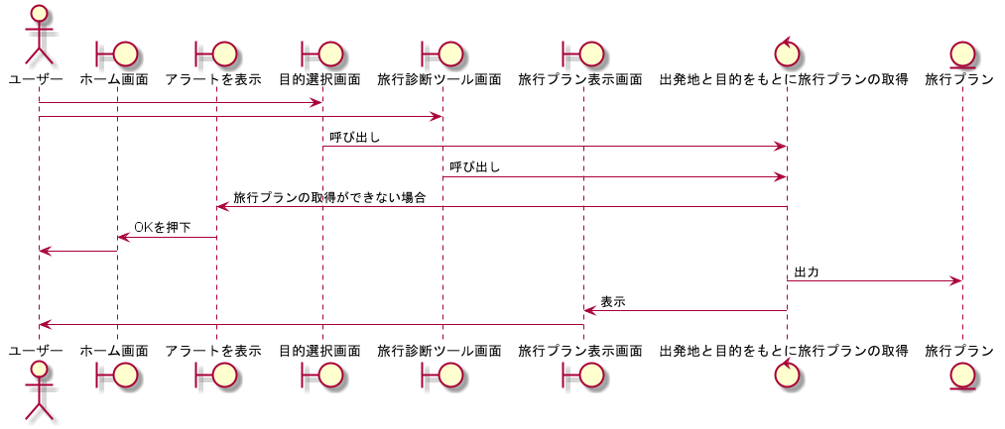
システム名称 | シーケンス図(ユーザー) | 作成日
とらべる | 旅行プランを表示する | 2020-01-14

旅行プランの移動経路を表示する
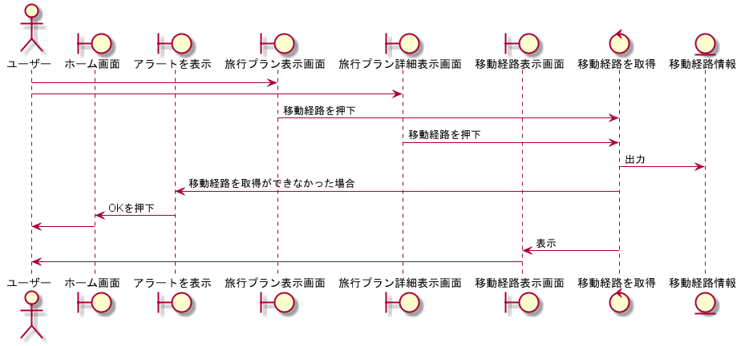
システム名称 | シーケンス図(ユーザー) | 作成日
とらべる | 旅行プランの移動経路を表示する | 2020-01-14

旅行プランの目的地詳細情報を表示する
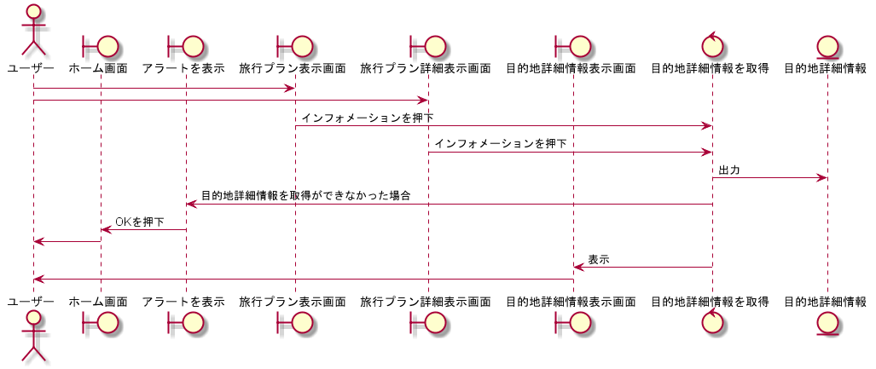
システム名称 | シーケンス図(ユーザー) | 作成日
とらべる | 旅行プランの目的地詳細情報を表示する | 2020-01-14

旅行プランの再取得をする
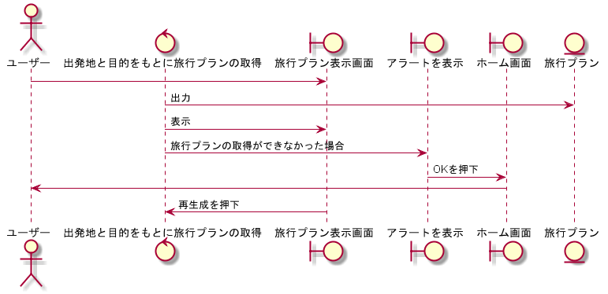
システム名称 | シーケンス図(ユーザー) | 作成日
とらべる | 旅行プランの再取得をする | 2020-01-14

旅行プランの取得をキャンセルをする
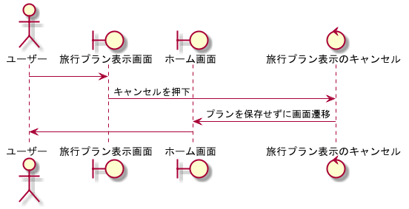
システム名称 | シーケンス図(ユーザー) | 作成日
とらべる | 旅行プランの取得をキャンセルをする | 2020-01-14

旅行プランの保存をする
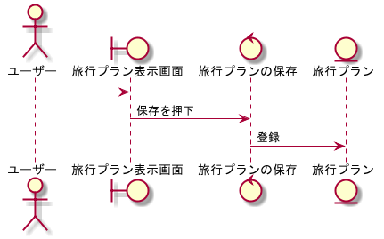
システム名称 | シーケンス図(ユーザー) | 作成日
とらべる | 旅行プランの保存をする | 2020-01-14

旅行プランの一覧を表示する
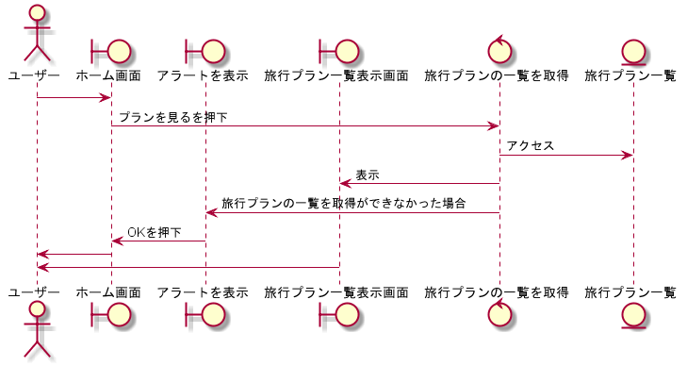
システム名称 | シーケンス図(ユーザー) | 作成日
とらべる | 旅行プランの一覧を表示する | 2020-01-14

旅行プランを削除する
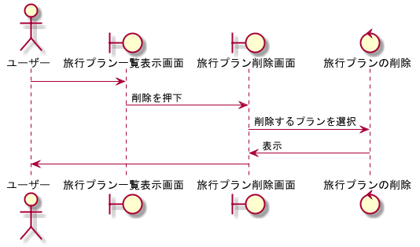
システム名称 | シーケンス図(ユーザー) | 作成日
とらべる | 旅行プランを削除する | 2020-01-14

旅行プランの目的地を削除する
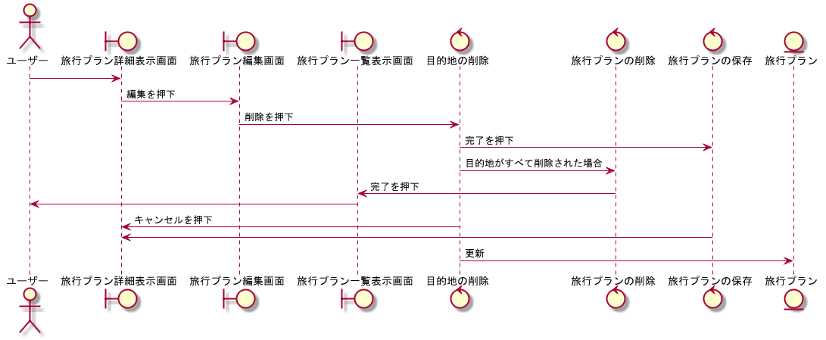
システム名称 | シーケンス図(ユーザー) | 作成日
とらべる | 旅行プランの目的地を削除する | 2020-01-14

旅行プランの目的地の入れ替えをする
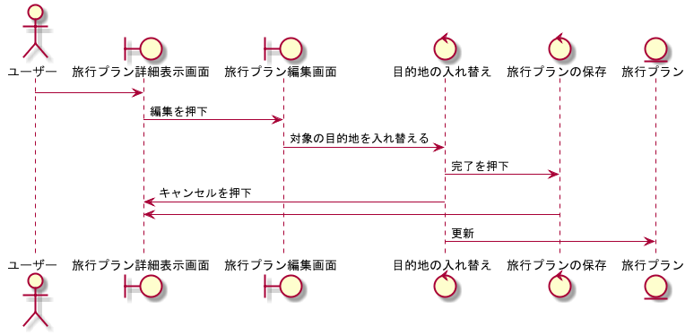
システム名称 | シーケンス図(ユーザー) | 作成日
とらべる | 旅行プランの目的地の入れ替えをする | 2020-01-14

旅行プランの詳細を表示する
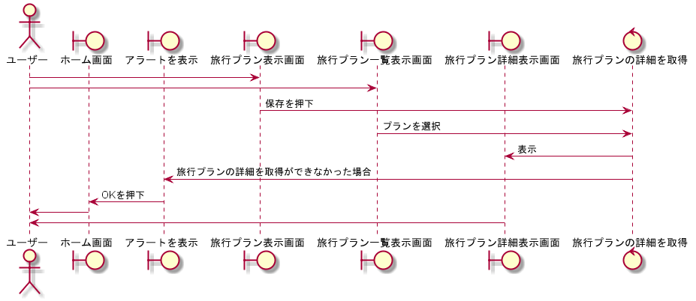
システム名称 | シーケンス図(ユーザー) | 作成日
とらべる | 旅行プランの詳細を表示する | 2020-01-14

